1回目
単体テストエビデンス

アプリ名 | PG0181
単体テスト名 | 料金の妥当性
テストNo | No1５

パラメータ一覧のNo13の通りパラメータを与える

正常終了を確認

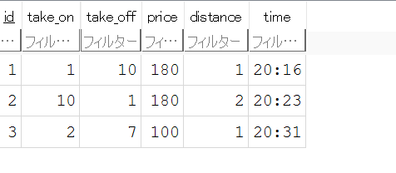

priceが想定通りであるOK

